Kalkulacja
INS-PRZ-QU-009 Sala przedszkolna Quadro w kolorystyce limonkowo-zielonych
z dnia 2025-12-15 05:01:20
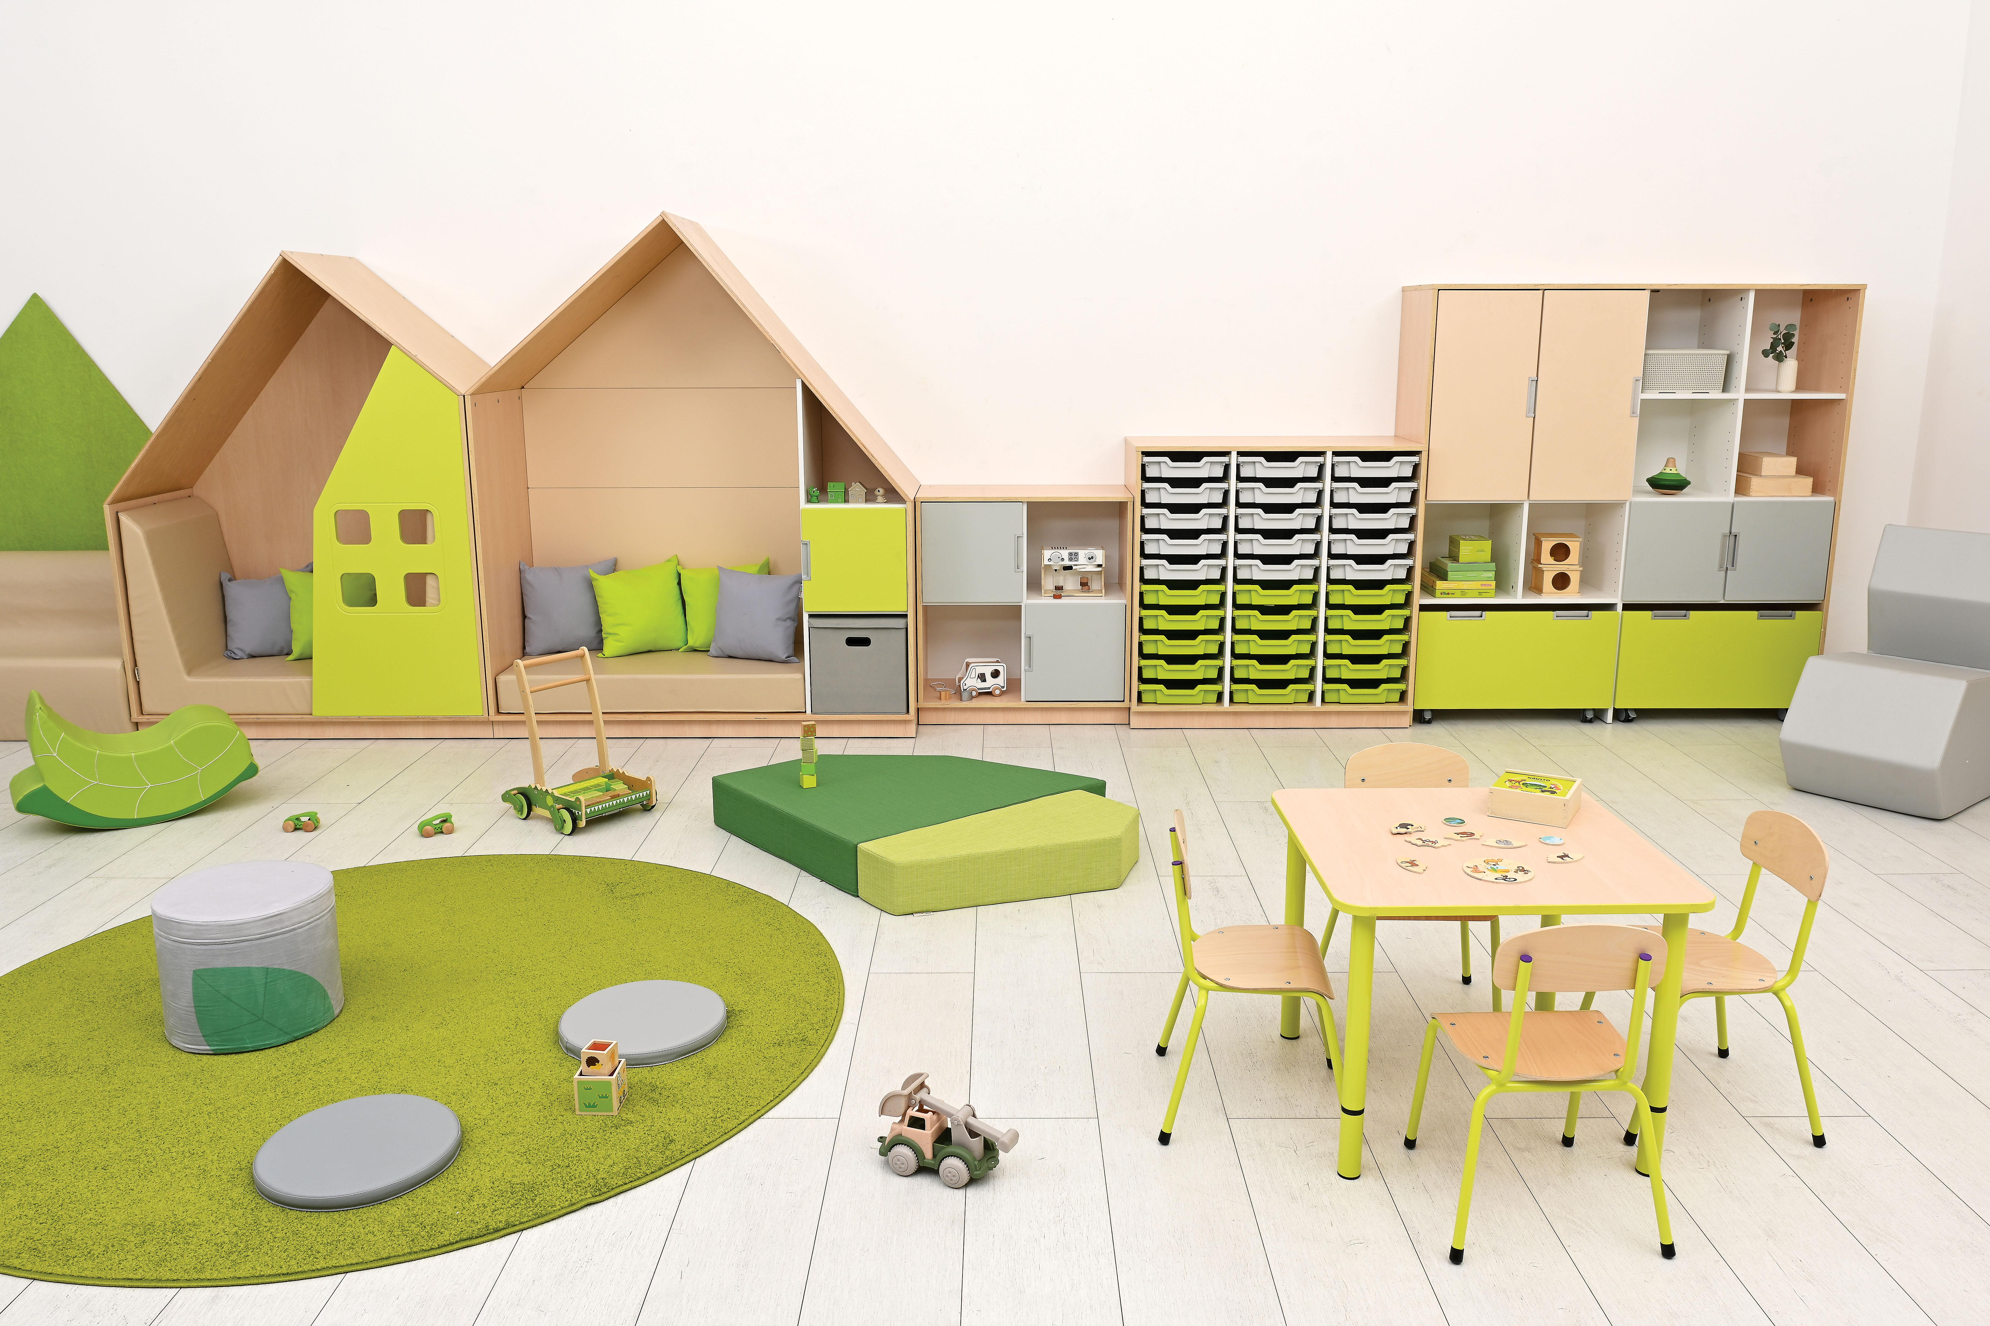

 | Kod | Nazwa | Opis | Ilość | Brutto | Suma
 | 553022 | Pojemnik składany z pokrywką | Praktyczny, składany pojemnik do przechowywania drobiazgów i innych lekkich przedmiotów. Wykonany z tektury obszytej materiałem, wyposażony w pokrywkę i uchwyty po dwóch bokach. • wym. 35,5 x 34,5 x 35 cm• wym. 34,50 x 35 cmSpecyfikacja urządzenia: | 1 | 41.90 zł | 41.90 zł
 | 101583 | Materac Quadro 2 zielony, wys. 15 cm | Piankowe materace w różnych kolorach, kształtach i rozmiarach. Wykonane z trudnopalnej pianki i trudnopalnej tkaniny. Dzięki bardzo dużej odporności na plamy i zabrudzenia idealnie sprawdzi się w przedszkolach i szkołach. Parametry tkaniny: 100 % poliester; gramatura: 476 g/mb; tkanina zgodna z normą DIN 4102-1 (klasa palności B1) oraz EN-PN 1021-1.; ścieralność: 96 000 cykli.• dł. boków 90; 78,5; 55,5; 41; 38,5 cm | 1 | 559.90 zł | 559.90 zł
 | 092224 | Quadro - drzwiczki średnie 90 st. - beżowe | Wykonane z płyty MDF o gr. 18 mm pokrytej trwałą okleiną termoplastyczną. • przeznaczone do mocowania na ściankach zewnętrznych w szafkach z kolekcji Quadro • 1 szt.• wym. 36,90 x 74,30 cm | 2 | 149.90 zł | 299.80 zł
 | 056051 | Dywan okrągły o śr. 140 cm - zielony | Jednokolorowe dywany obszyte na krawędziach. Skład runa 100% PP heat-set frise przędza pojedyncza. Posiadają Certyfikat Zgodności - tzn. Atest Higieniczny. Pokryte środkiem uniepalniającym. • wysokość runa: 7 mm • śr. 140 cm Należy przyjąć tolerancję dla wymiarów +/- 2-3%. | 1 | 299.90 zł | 299.90 zł
 | 101523 | Materac Quadro 1 jasnozielony, wys. 15 cm | Piankowe materace w różnych kolorach, kształtach i rozmiarach. Wykonane z pianki, pokrytej wysokiej jakości, bardzo wytrzymałą tkaniną trudnopalną. Dzięki bardzo dużej odporności na plamy i zabrudzenia idealnie sprawdzi się w przedszkolach i szkołach. Parametry tkaniny: 100 % poliester; gramatura: 476 g/mb; tkanina zgodna z normą DIN 4102-1 (klasa palności B1) oraz EN-PN 1021-1.; ścieralność: 96 000 cykli.• dł. boków 25; 23,5; 63; 16; 78,5 cmSpecyfikacja urządzenia: | 1 | 259.90 zł | 259.90 zł
 | 101920 | Poduszka limonka | Miękkie poduszki do kącików wypoczynkowych. Wykonane z tkaniny poliestrowej (Panama Stretch). • wym. 40 x 40 x 12 cmSpecyfikacja urządzenia: | 3 | 59.90 zł | 179.70 zł
 | 133591 | Krzesło Bambino rozm. 1 limonkowe | Krzesła z siedziskiem i oparciem wykonanym z lakierowanej sklejki bukowej o gr. 6 mm. Stelaż został wykonany z rury okrągłej o śr. 18 mm. Wyprofilowane siedzisko eliminuje ucisk pod kolanami w trakcie siedzenia, a delikatnie zaokrąglone oparcie zapewnia wygodę i wpływa korzystnie na estetykę Krzesła. Tylne nóżki wyposażone w stopki z tworzywa są delikatnie odchylone do tyłu, co zwiększa stabilność i zapobiega bujaniu się przez dzieci. Nóżki, siedziska i oparcia są zabezpieczone podczas dostawy miękkimi elementami przed otarciami i innymi uszkodzeniami mechanicznymi. Zatyczki z tworzywa chronią podłogę przed zarysowaniem. Kolory zatyczek na oparciu są wskazaniem rozmiaru zgodnie z normą i wymaganiami Sanepid-u. Krzesła można stawiać jedno na drugim. Są dostarczane w kartonach zabezpieczających przed uszkodzeniami podczas transportu. Zgodne z normą PN EN 1729-1:2016-02 oraz PN EN 1729-2:2023-10. • dostępne w rozmiarach 0-6 • stelaż w 9 kolorach w rozmiarach 0-2, w 6 kolorach w rozmiarach 3-5 i w 7 kolorach w rozmiarze 6 | 4 | 129.90 zł | 519.60 zł
 | 109062 | Materac do domku Quadro - beżowy | Wygodny materac uzupełniający szafkę-domek Quadro (099342-099353, 099342W-099353W), dostępny w 3 kolorach. Wykonany z pianki, pokryty trwałą tkaniną, niezawierającą ftalanów, łatwą do utrzymania w czystości. • wym. 113 x 55,50 x 14 cmSpecyfikacja urządzenia: | 1 | 399.90 zł | 399.90 zł
 | 101874 | Poduszki okrągłe 5 szt. szare | Poduszki wykonane z trwałej tkaniny, łatwej do utrzymania w czystości, wypełnione gąbką. • śr. 35 cm • gr. 3 cm • 5 szt.• Pasujący stojak do przechowywania 10 poduszek (100174) można zamówić osobno | 1 | 249.90 zł | 249.90 zł
 | B9002-01-08-LM31-P-SP-PA | Stół Cichy prostokątny 140x70, szary, rozm.1 |  | 1 | 1,099.90 zł | 1,099.90 zł
 | 101849 | Bujak liść | Sympatyczne bujaki o stabilnej i bezpiecznej konstrukcji będą zarówno świetnym miejscem do odpoczynku, jak i ozdobą każdej sali. Pokrycie wykonane z trwałej tkaniny, łatwej do utrzymania w czystości.• wykonany z wytrzymałej pianki• wym. 66 x 29 x 42 cm | 1 | 329.90 zł | 329.90 zł
 | 092296 | Quadro - skrzynia duża - limonkowa | Pojemne skrzynie wyposażone w kółka ułatwiające wysuwanie. Wykonane z białej płyty laminowanej o gr. 18 mm, front wykonany z płyty MDF o gr. 18 mm pokrytej trwałą okleiną termoplastyczną. • wym. frontu 74,3 x 36,9 cm • wym. wewn. 68,8 x 34,2 x 28 cm• wym. 74,30 x 37,80 x 44,70 cm | 2 | 549.90 zł | 1,099.80 zł
 | 101924 | Poduszka jasnoszara | Miękkie poduszki do kącików wypoczynkowych. Wykonane z tkaniny poliestrowej (Panama Stretch). • wym. 40 x 40 x 12 cmSpecyfikacja urządzenia: | 3 | 59.90 zł | 179.70 zł
 | 861093 | Fotel Shape jasnoszary | Wygodny fotel Shape, który swoim oryginalnym kształtem nadaje pomieszczeniom nowoczesnego wyglądu. Siedzisko i oparcie fotela wykonane w całości z ciętej pianki (40 kg/m3). Tapicerowany tkaniną materiałową powlekaną (odporność na ścieranie 300 000 cykli). Odporny na różnice temperatur i jest łatwy w czyszczeniu. Jest wodoodporny i w pełni zmywalny. • skład: powłoka zewnętrzna 100% winyl, baza 100% poliester • wym. 47 x 94 x 82 cm • wys. siedziska 43 cm | 1 | 2,799.90 zł | 2,799.90 zł
 | 109085 | Mała kanapa beżowa | Piankowe kanapy pokryte trwałą tkaniną, wolną od ftalanów. • wym. 65 x 44,5 x 42 cm • wys. siedziska 20 cm• wym. 65 x 44,50 x 42 cm | 1 | 449.90 zł | 449.90 zł
 | 101952N | Pufa Flora | Miękkie pufki wykonane z tkaniny poliestrowej (Loca) z nadrukiem. Wypełnienie z pianki. • śr. 35 cm • wys. 30 cm Specyfikacja urządzenia: | 1 | 209.90 zł | 209.90 zł
 | 092165 | Quadro – szafka M+ na plastikowe pojemniki – z 2 przegrodami, klon jasny | Szafkę należy uzupełnić plastikowymi pojemnikami (372005-372006, 372009-372026, 372034-372041, 372050-372073, 372076-372085, sprzedawane osobno). Wykonana z płyty laminowanej w tonacji klonu jasnego oraz białej o gr. 18 mm.• wym. 104,20 x 48 x 105,40 cm | 1 | 719.90 zł | 719.90 zł
 | 133604 | Nogi z reg. do blatów Quadro - limonkowe, 4 szt. rozm. 0-3 (40-58 cm) | Metalowe nogi o śr. 40 mm do blatów Quadro kwadratowych, prostokątnych i okrągłych. Możliwość regulacji wysokości do wymiarów: 40, 46, 52 i 58 cm.• śr. 4.00 cm | 1 | 279.90 zł | 279.90 zł
 | 092195-2 | Quadro – szafka-domek – limonkowa, skrzynia klon jasny | Szafka – kryjówka w kształcie domku z aplikacją – ścianką z oknem. Dzieci mogą usiąść wygodnie w środku, zrelaksować się i wyciszyć. Do uzupełnienia szafki można wykorzystać siedziska (101486, 101487, 109061, sprzedawane osobno). Wykonany z płyty laminowanej o gr. 18 mm w tonacji klonu jasnego oraz sklejki lakierowanej o gr. 18 mm, piankowe materace pokryte trwałą tkaniną, łatwą do utrzymania w czystości. • wym. 130 x 60 x 173,50 cm | 1 | 2,299.90 zł | 2,299.90 zł
 | 099352 | Quadro - szafka-domek z 2 półkami, skrzynia klon jasny,beżowa | Szafki w kształcie domków wykonane z płyty laminowanej w tonacji klonu jasnego oraz białej o gr. 18 mm i ze sklejki lakierowanej o gr. 18 mm. Można uzupełniać je małymi (092200-092211, 098832-098842, 092200S-092211S, 098832S-098842S, sprzedawane osobno) lub średnimi drzwiczkami (092212-092225, 098854-098864, 092212S-092225S, 098854S-098864S, sprzedawane osobno). Tył szafki wykonany z płyty o gr. 18 mm pokrytej trwałą okleiną termoplastyczną. Dostępne w 23 wersjach kolorystycznych.• wym. 154,30 x 60 x 185,50 cm | 1 | 2,799.90 zł | 2,799.90 zł
 | 118201 | Krzesło Filipek rozm. 1 naturalne - naturalne | Krzesła wykonane z lakierowanej sklejki bukowej o gr. 6 mm. Stelaż został wykonany z profilu drewnianego o przekroju 22 x 45 mm. Wyprofilowane siedzisko eliminuje ucisk pod kolanami w trakcie siedzenia, a wygodne oparcie zapewnia właściwą postawę ciała. Płyta siedziska została umieszczona pomiędzy elementami konstrukcyjnymi stelaża. Krzesło Filipek w rozmiarze 4 jest wyposażone w łączynę wzmacniającą, umieszczoną między przednimi nóżkami. Solidna, drewniana konstrukcja zapewnia stabilność. Stopki z tworzywa lub filcu chronią podłogę przed zarysowaniem. Krzesła można stawiać jedno na drugim. Krzesełka Filipek w każdym rozmiarze występują aż w 6 wariantach kolorystycznych. I tak oparcie oraz siedzisko są dostępne w kolorze czerwonym, żółtym, zielonym, niebieskim, pomarańczowym, białym oraz naturalnym kolorze drewna bukowego. Stelaż każdego krzesełka wykonany jest z lakierowanego drewna bukowego. W ofercie posiadamy także krzesełka w wersji bielonej. Zgodne z normą PN EN 1729-1:2016-02 oraz PN EN 1729-2:2023-10. Uwaga: Krzesełek nie należy dezynfekować ponieważ może to uszkodzić lakier. • wym. siedziska: 32 x 25,5 cm (rozmiar 1), 33 x 29 cm (rozmiar 2), 36,5 x 32 cm (rozmiar 3), 38,5 x 35,3 cm (rozmiar 4) | 8 | 259.90 zł | 2,079.20 zł
 | 098832 | Quadro – drzwiczki małe 90 st. – kość słoniowa | Wykonane z płyty MDF o gr. 18 mm pokrytej trwałą okleiną termoplastyczną. • przeznaczone do mocowania na ściankach zewnętrznych w szafkach z kolekcji Quadro • 1 szt. • wym. 36,90 x 36,90 cm | 4 | 119.90 zł | 479.60 zł
 | 372034 | Pojemnik płytki 1 - limonka | Pojemnik z wytrzymałego tworzywa sztucznego, pasujący do szafek z kolekcji: Flexi, Quadro i Grande. Dostarczany z prowadnicami. • wym. 31,2 x 42,7 x 7,5 cm • wym. wewn. 27 x 35,5 cm • 1 szt. | 15 | 53.90 zł | 808.50 zł
 | 372052 | Pojemnik płytki 1 - jasnoszary | Pojemnik z wytrzymałego tworzywa sztucznego, pasujący do szafek z kolekcji: Flexi, Quadro i Grande. Dostarczany z prowadnicami. • wym. 31,2 x 42,7 x 7,5 cm • wym. wewn. 27 x 35,5 cm • 1 szt. | 15 | 53.90 zł | 808.50 zł
 | 092187 | Quadro – regał wielofunkcyjny, klon jasny | Regał proponuje możliwość uporządkowania pomocy poprzez umieszczenie w górnej części mebla przedmiotów dostępnych tylko dla nauczyciela, wyeksponowanie pomocy na półkach w zasięgu ręki dziecka, a w skrzyniach schowanie zabawek. W dolnej części jest miejsce na 2 duże (092291-092292, 092294-092299, 092003, 092096-092099, 094084-094094, sprzedawane osobno). W górnej części regału można zamontować jedną parę drzwiczek z zamkiem (092071–092077,092079–092083, 098887-098897, 092071S-092077S, 092079S-092083S, 098887S-098897S, sprzedawane osobno). W regale można montować także małe (092200–092211,098832-098842, 092200S-092211S, 098832S-098842S, sprzedawane osobno) lub średnie drzwiczki (092212-092225, 098854-098864, 092212S-092225S, 098854S-098864S, sprzedawane osobno). Regał można wyposażyć także w dodatkowe półki (092199 – w zewnętrznych kolumnach, lub 092287 – w wewnętrznych kolumnach, sprzedawane osobno). Wykonany z płyty laminowanej w tonacji klonu jasnego oraz białej, o gr. 18 mm.• wym. 154,30 x 41,50 x 161,60 cm | 1 | 1,349.90 zł | 1,349.90 zł
 | 099484 | Blat Quadro klon jasny kwadratowy, limonkowe obrzeże | Blaty stołów wykonane z płyty laminowanej o gr. 18 mm w tonacji klonu jasnego lub białej. Narożniki łagodnie zaokrąglone i wykończone kolorowym obrzeżem ABS o gr. 2 mm. Stoły dostępne z blatami w 4 kształtach: kwadratowym, prostokątnym, okrągłym i sześciokątnym i 10 kolorach: białym, szarym, limonkowym, żółtym, jasnoróżowym, beżowym, łososiowym, oliwkowym, musztardowym i klonie jasnym. Nogi w 8 kolorach (133357-133360, 133600-133611, sprzedawane osobno). • wym. 65 x 65 cm | 1 | 220.00 zł | 220.00 zł
 | 092147 | Quadro – regał M z przegrodą i półką, klon jasny | Regał można uzupełnić małymi (092200-092211, 098832-098842, 092200S-092211S, 098832S-098842S, sprzedawane osobno) lub średnimi drzwiczkami (092212-092225, 098843-098853, 092212S-092225S, 098843S-098853S, sprzedawane osobno) i półkami (092199, sprzedawane osobno) oraz wąskimi szufladami (092262-092273, 098981-098991, sprzedawane osobno) – od 2024 r. można zamocować je na 4 poziomach. Wykonany z płyty laminowanej w tonacji klonu jasnego oraz białej o gr. 18 mm.• wym. 79,20 x 41,50 x 86,80 cm | 1 | 569.90 zł | 569.90 zł
 | 146269 | EKO dekor - domek duży zielony | Dekoracje w kształcie domków wykonane z tworzywa PET pochodzącego w 20% z recyklingu. Przeznaczone do eksponowania np. prac plastycznych. Do samodzielnego montażu za pomocą taśmy montażowej lub kleju montażowego (brak w zestawie). Mieści 16 prac formatu A4. • wym. 116,5 x 154,5 cmCzyścić suchą lub lekko zwilżoną szmatką, w razie potrzeby dokładnie odkurzyć.Specyfikacja urządzenia: | 1 | 1,099.90 zł | 1,099.90 zł
 | 092204 | Quadro – drzwiczki małe 90 st. – limonkowe | Wykonane z płyty MDF o gr. 18 mm pokrytej trwałą okleiną termoplastyczną. • przeznaczone do mocowania na ściankach zewnętrznych w szafkach z kolekcji Quadro • 1 szt. • wym. 36,90 x 36,90 cm | 1 | 119.90 zł | 119.90 zł
 | 109061 | Materac-siedzisko beżowe | Wygodny materac uzupełniający szafkę-domek Quadro (092195), można go wykorzystać także jako osobne siedzisko. Wykonany z pianki, pokryty trwałą tkaniną, niezawierającą ftalanów, łatwą do utrzymania w czystości. • wym. 126 x 55,5 x 14 cm • wys. boków 94 i 75 cmSpecyfikacja urządzenia: | 1 | 1,099.90 zł | 1,099.90 zł

 |  |  |  |  | Łączna wartość | 23,714.40 zł

